空调通讯范例
空调通讯范例
主机-蓝牙板子
串口调试数据
开空调
[10:34:44.597]发→◇18 06 00 0C 00 01 8A 00
[10:34:44.633]收←◆18 06 00 0C 00 01 8A 00
读取空调状体
[10:34:45.354]发→◇18 03 00 0C 00 01 46 00
[10:34:45.378]收←◆18 03 02 00 01 64 46
关空调
[10:34:46.019]发→◇18 06 00 0C 00 00 4B C0
[10:34:46.041]收←◆18 06 00 0C 00 00 4B C0
读取空调状态
[10:34:46.739]发→◇18 03 00 0C 00 01 46 00
[10:34:46.761]收←◆18 03 02 00 00 A5 86
主机写开关状态（开空调） | 从机地址 | 功能码 | 数据地址 |  | 地址数量 |  | 校验码
 |  | 功能码 | 高 | 低 | 高 | 低 | CRC低 | CRC高
 | 0x18 | 0x06 | 0x00 | 0x0C | 0x00 | 0x01 | 0x8A | 0x00
空调回复（回传写命令） | 从机地址 | 功能码 | 数据地址 |  | 地址数量 |  | 校验码
 | 从机类型 | 功能码 | 高 | 低 | 高 | 低 | CRC低 | CRC高
 | 0x18 | 0x06 | 0x00 | 0x0C | 0x00 | 0x01 | 0x8A | 0x00

主机读取空调开关状态 | 从机地址 | 功能码 | 数据地址 |  | 地址数量 |  | 校验码
 | 从机类型 | 功能码 | 高 | 低 | 高 | 低 | CRC低 | CRC高
 | 0x18 | 0x03 | 0x00 | 0x0C | 0x00 | 0x01 | 0x46 | 0x00
空调回复 | 从机地址 | 功能码 | 数据字节数 | 数据 |  | 校验码
 | 从机类型 | 功能码 | 高 | 高 | 低 | CRC低 | CRC高
 | 0x18 | 0x03 | 0x02 | 0x00 | 0x01 | 0x64 | 0x46
 | 从机类型

主机写开关状态（关空调） | 从机地址 | 功能码 | 数据地址 |  | 地址数量 |  | 校验码
 | 从机类型 | 功能码 | 高 | 低 | 高 | 低 | CRC低 | CRC高
 | 0x18 | 0x06 | 0x00 | 0x0C | 0x00 | 0x00 | 0x4B | 0xC0
空调回复（回传写命令） | 从机地址 | 功能码 | 数据地址 |  | 地址数量 |  | 校验码
 | 从机类型 | 功能码 | 高 | 低 | 高 | 低 | CRC低 | CRC高
 | 0x18 | 0x06 | 0x00 | 0x0C | 0x00 | 0x00 | 0x4B | 0xC0

主机读取空调开关状态 | 从机地址 | 功能码 | 数据地址 |  | 地址数量 |  | 校验码
 | 从机类型 | 功能码 | 高 | 低 | 高 | 低 | CRC低 | CRC高
 | 0x18 | 0x03 | 0x00 | 0x0C | 0x00 | 0x01 | 0x46 | 0x00
空调回复 | 从机地址 | 功能码 | 数据字节数 | 数据 |  | 校验码
 | 从机类型 | 功能码 | 高 | 高 | 低 | CRC低 | CRC高
 | 0x18 | 0x03 | 0x02 | 0x00 | 0x00 | 0xA5 | 0x86

传感器通讯范例
传感器通讯范例（需要参考Master Feature List）

串口调试数据
读取湿度传感器数据
[10:34:44.597]发→◇81 03 00 30 00 01 46 00
[10:34:44.633]收←◆81 03 03 01 00 40 64 46
主机读取湿度传感器数据 | 从机地址 | 功能码 | 数据地址（Feature ID） |  | 地址数量 |  | 校验码
 | 从机类型 | 功能码 | 高 | 低 | 高 | 低 | CRC低 | CRC高
 | 0x81 | 0x03 | 0x00 | 0x30 | 0x00 | 0x01 | 0x46 | 0x00
传感器板回复 传感器状态正常，湿度60% | 从机地址 | 功能码 | 数据长度 | 数据 |  |  | 校验码
 | 从机类型 | 功能码 | 数据长度 | 数据1 | 数据2 | 数据3 | CRC低 | CRC高
 | 0x81 | 0x03 | 0x03 | 0x01 | 0x00 | 0x40 | 0x64 | 0x46

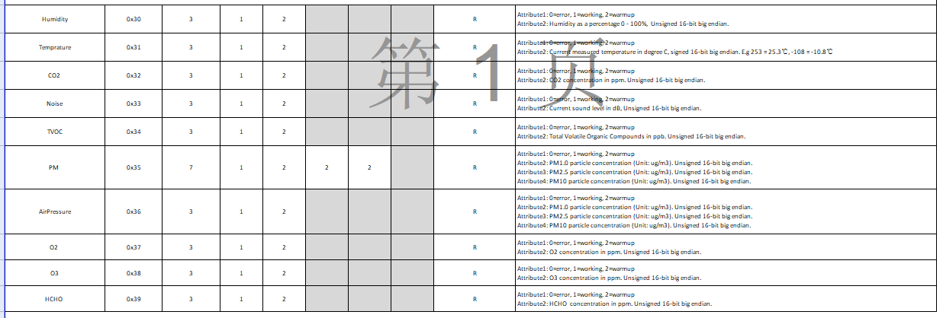

主机读取所有传感器数据 | 从机地址 | 功能码 | 数据地址（Feature ID） |  | 读取地址数量 |  | 校验码
 | 从机类型 | 功能码 | 高 | 低 | 高 | 低 | CRC低 | CRC高
 | 0x81 | 0x03 | 0x00 | 0x30 | 0x00 | 0x0A | 0xDA | 0x02
传感器板回复 回复10个传感器数据 | 从机地址 | 功能码 | 数据长度 | 0x30湿度数据 |  |  | 0x31温度数据 |  |  | 0x32二氧化碳数据 |  |  | 0x33噪声数据 |  |  | 0x34 TVOC数据 |  |  | 0x35 灰尘数据 |  |  |  |  |  |  | 0x36 气压数据 |  |  | 0x37 氧气浓度数据 |  |  | 0x38 臭氧数据 |  |  | 0x39 甲醛数据 |  |  | 校验码
 | 从机类型 | 功能码 | 数据字节数 | 数据1 | 数据2高 | 数据2低 | 数据1 | 数据2高 | 数据2低 | 数据1 | 数据2高 | 数据2低 | 数据1 | 数据2高 | 数据2低 | 数据1 | 数据2高 | 数据2低 | 数据1 | 数据2高 | 数据2低 | 数据2高 | 数据2低 | 数据2高 | 数据2低 | 数据1 | 数据2高 | 数据2低 | 数据1 | 数据2高 | 数据2低 | 数据1 | 数据2高 | 数据2低 | 数据1 | 数据2高 | 数据2低 | CRC低 | CRC高
 | 0x81 | 0x03 | 0x22 | 0x01 | 0x00 | 0x40 | 0x01 | 0x00 | 0x40 | 0x01 | 0x00 | 0x40 | 0x01 | 0x00 | 0x40 | 0x01 | 0x00 | 0x40 | 0x01 | 0x00 | 0x40 | 0x00 | 0x40 | 0x00 | 0x40 | 0x01 | 0x00 | 0x40 | 0x01 | 0x00 | 0x40 | 0x01 | 0x00 | 0x40 | 0x01 | 0x00 | 0x40 | 0x4E | 0xDD

串口调试数据
读取10个传感器数据
[10:34:44.105]发→◇81 03 00 30 00 0A DA 02
[10:34:44.633]收←◆81 03 22 01 00 40 01 00 40 01 00 40 01 00 40 01 00 40 01 00 40 00 40 00 40 01 00 40 01 00 40 01 00 40 01 00 40 4E DD

